상품제안서
자동 전동 손톱깍이 2in1 네일트리머 | 상품코드: F31645

 |  |  |  |  |  |  | 02-412-0044 | www.easy1.co.kr
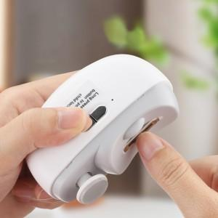

【상세/제작정보】 | 전동손톱깍이!/4.5x1.5cm/정중앙/카톤박스당 60개/박스포장/화이트,퍼플,핑크

【인쇄/포장옵션】 | 레이저 / 포장지포장

【공급단가】 | 수량 | 50~ | 100~ | 500~ | 1,000~ | 2,000~
*VAT별도 | 단가 | 13,200원 | 12,980원 | 12,650원 | 12,430원 | 12,100원

【상품 URL】 | https://dev.easy1.co.kr:443/src/goods_detail.php?gdno=31645

